回归分析 summary
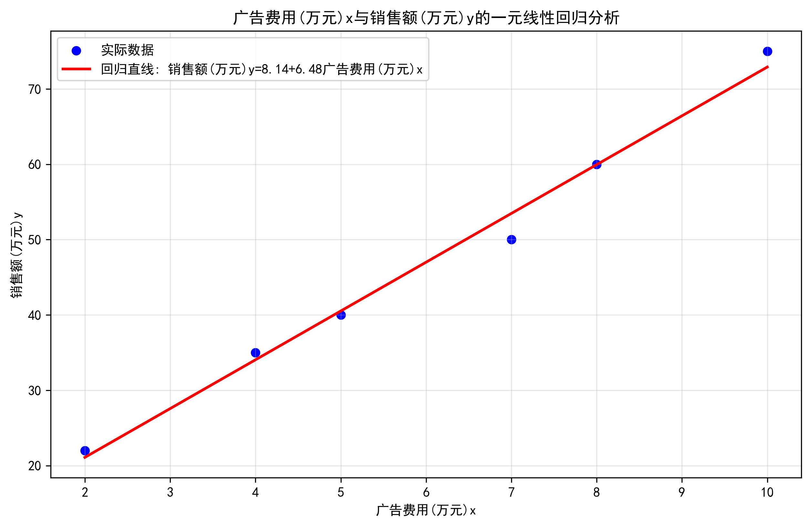
项目 | 值
回归方程 | 销售额(万元)y = 8.1429 + 6.4762×广告费用(万元)x
截距(a) | 8.1429
斜率(b) | 6.4762
决定系数(R²) | 0.9896
均方误差(MSE) | 3.0794
均方根误差(RMSE) | 1.7548
平均绝对误差(MAE) | 1.3333

